Sheet1
 | Total Geral | Total de Masculino | Masculino |  |  |  | Total de Feminino | Feminino
Localidade da Escola |  |  | Federal | Estadual | Municipal | Privada |  | Federal | Estadual | Municipal | Privada
Salvador | 70,277 | 32,166 | 57 | 22,848 | 7,170 | 2,091 | 38,111 | 60 | 25,388 | 11,188 | 1,475

Sexo |  | Dependência Administrativa

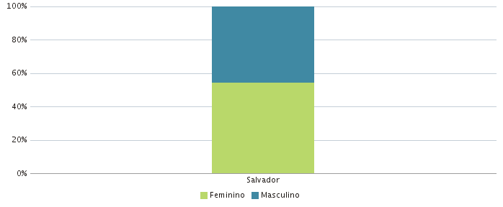 |  | 